상품제안서
알로 Qi2 3in1 맥세이프 고속무선 멀티충전기 20W | 상품코드: S44880

 |  |  |  |  |  |  | 02-713-8555 | www.synergygift.co.kr
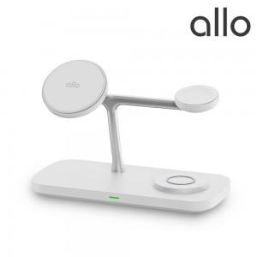 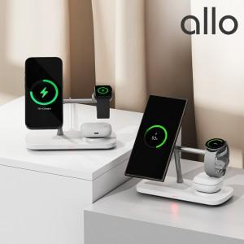 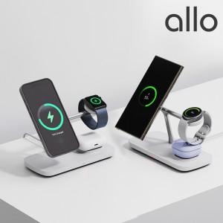

【상세/제작정보】

【인쇄/포장옵션】 | 레이저 / 포장지포장

【공급단가】 | 수량 | 10~ | 30~ | 100~ | 300~ | 500~
*VAT별도 | 단가 | 52,270원 | 51,010원 | 48,920원 | 47,670원 | 46,410원

【상품 URL】 | https://www.synergygift.co.kr:443/src/goods_detail.php?gdno=44880

